Roues
 |  |  | S = Équipement de série A = Livrable -- (dashes) = Non livrable D = Carré noir – Compris dans le groupe d'équipements ■ = Inclus dans le groupe d'équipement □ = Inclus dans le groupe d'équipement mais évolutif * = Indique disponibilité de ce type sur plusieurs modèles.
 |  |  | 1: En option avec les modèles 1NR26 à TI. 2: En option avec les modèles 1NS26 à TI.
Code ÉFC | Code ÉFC. de réf. seulement | Roues | Description | LT 2LT1 | Grande expédition 3LT1 | RS 1RS2
 | RV3 | 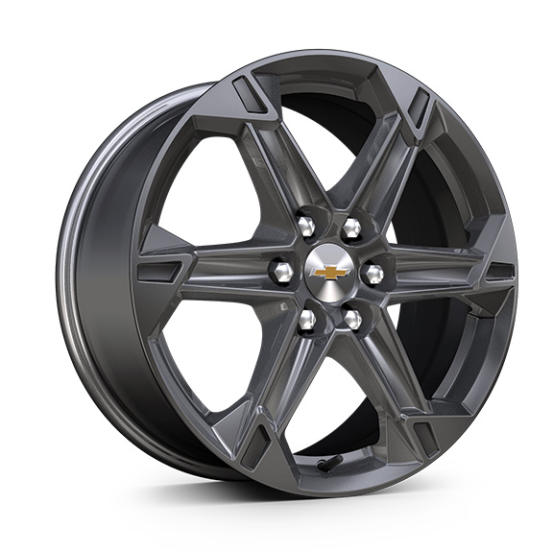 | Roues, de 18 po (45,7 cm) en aluminium Grazen métallisé | S | S | --
 | Q75 | 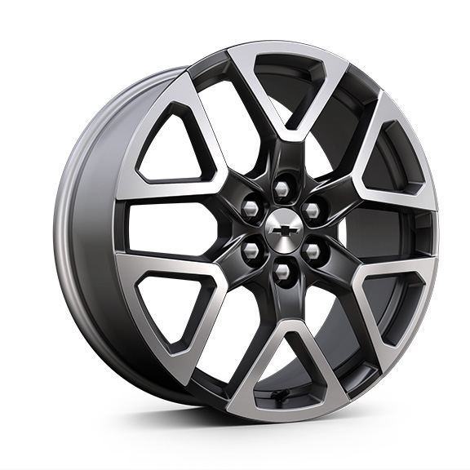 | Roues, de 20 po (50,8 cm) en aluminium gris technique | -- | -- | S
QH4 |  | 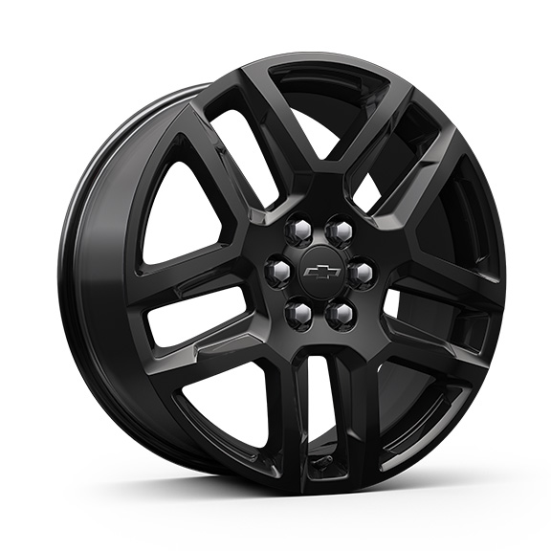 | Roues, de 20 po (50,8 cm) en aluminium noir lustré | A | A | A
 | WQN | 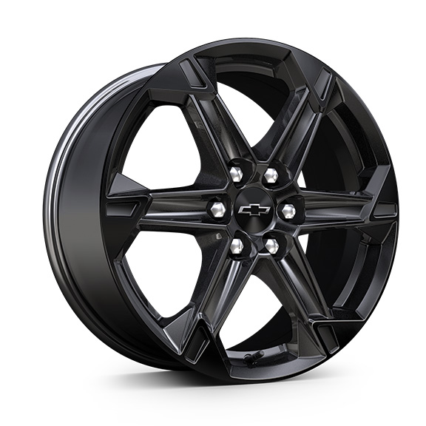 | Roues, de 18 po (45,7 cm) en aluminium peint en noir très lustré 1. Compris et livrable uniquement avec l'édition minuit/sport (WJU). | A1 | A1 | --
RUG |  | 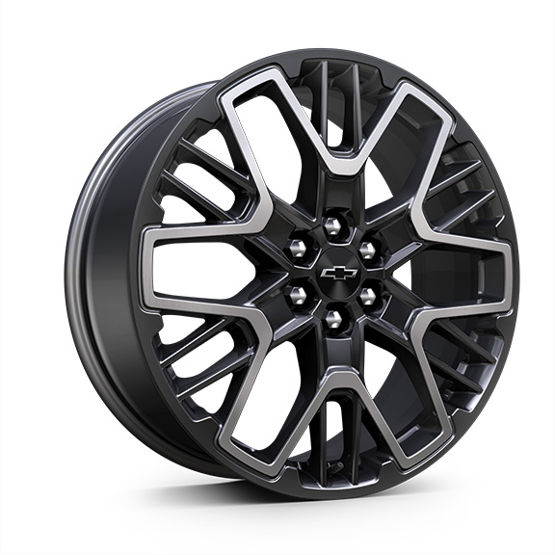 | Roues, de 21 po (53,3 cm) noir très lustré au fini usiné | -- | -- | A
S1S |  | 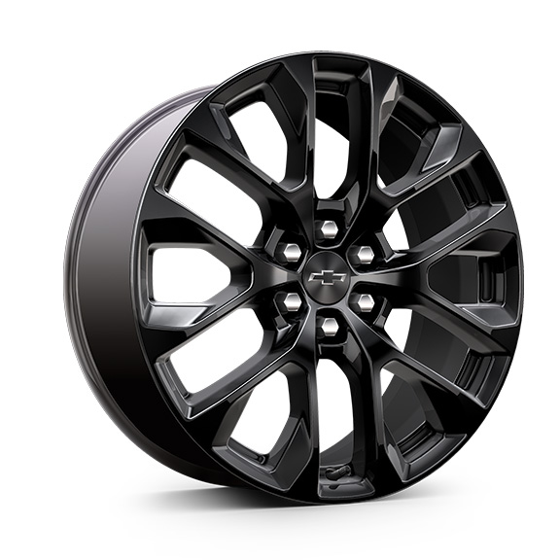 | OPL, roues de 20 po (50,8 cm) en aluminium noir lustréqui comprend l'OPL cache-moyeux de roue noirs avec emblème Chevrolet à contour noir (SKT), l'OPL système de surveillance de la pression des pneus (SD5) et les roues de transport (SKL) 1. Non offert en option avec l'édition minuit/sport (WJU). Compris avec l'OPL groupe sport noir (RFP), non offert en option séparément lorsque l'option RFP est commandée. | A1 | A1 | --

